2.0Al VERIFICATION DIMENSIONS
 |  |  |  |  |  |  |  | 2.0
 |  |  |  |  |  |  | FDM

PRODUIT 2.0Al
REMPLISSEZ LES MESURES DE VOTRE COMMANDE ET VERIFIEZ LES DIMENSIONS HORS TOUT

Remplir ici
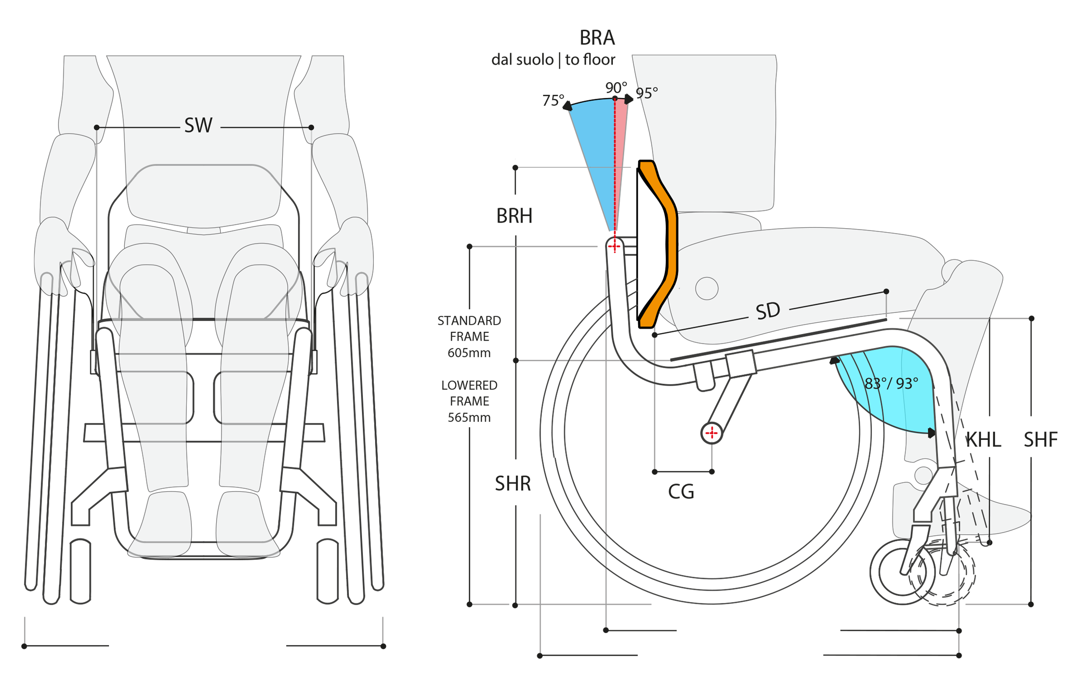

ANGLE | 83°
SW | 360 | mm
SD | 380 | mm
CAMBER | 0°
 | 120
CG | 130 | mm
KHL | 410 | mm
SHR | 400 | mm
SHF | 490 | mm
BRH | 315 | mm
BRA | 93°

SS* | 370 | mm - adj.
SS* de garde-boue à garde-boue

Dimensions hors-tout |  |  | TW 0° | 535 mm | FD | 620 mm
 |  |  | TW 3° | 580 mm | TD | 700 mm

Nous nous reservons le droit à une tolérance de ± 10mm |  |  |  |  | Avec un châssis bas TD | 675 mm |  | Apr-19

